关系图
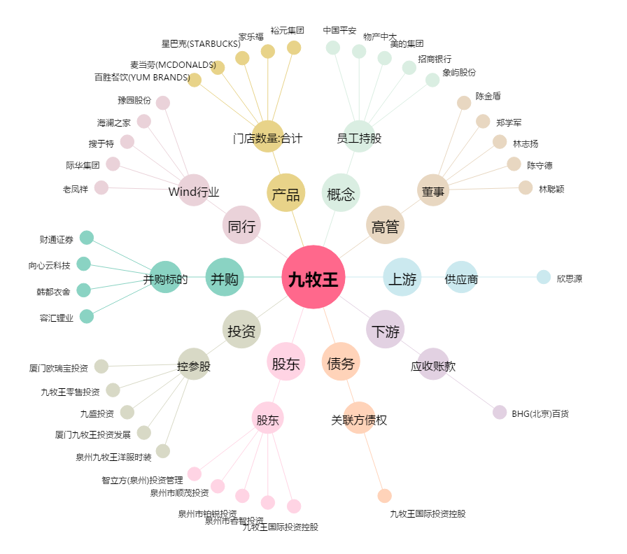
九牧王[601566.SH] - 关系概览图

